Taul1
Pohjamallien käynnistys ohjelmien sisältä, ohje

Office pohjamallien käynnistys ohjelman, nyt Excel, sisältä
1
Tiedosto-välilehti

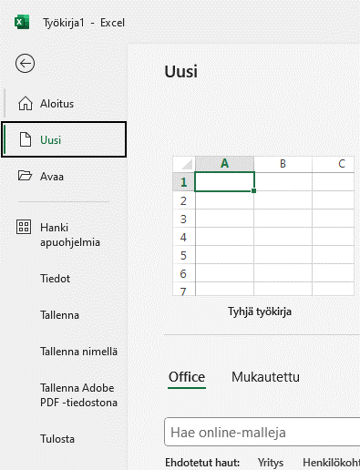

2
Uusi

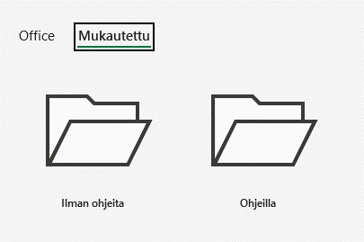
4

3

Mukautettu

Kohdassa ilman ohjeita on pohjamalleja
seuraavasti:
Ei ole ohjeita
tai
Ohjeita on hyvin vähän
Kohdassa ohjeilla on malleja,
joissa on ohjeita runsaasti

